Sheet1
5 | 3 |  |  | 7
 |  | kemungkinan angka 1,2,4 | kemungkinan angka 2,6,9 |  | kemungkinan angka 6,8,9 | kemungkinan angka 1,4,7,9 | kemungkinan angka 1, 2, 4,9 | kemungkinan angka 2,4,7,8 | 5 | 3 | 4 | 6 | 7 | 8 | 9 | 1 | 2
 |  |  |  |  |  |  |  |  | 6 | 7 | 2 | 1 | 9 | 5 | 3 | 4 | 8
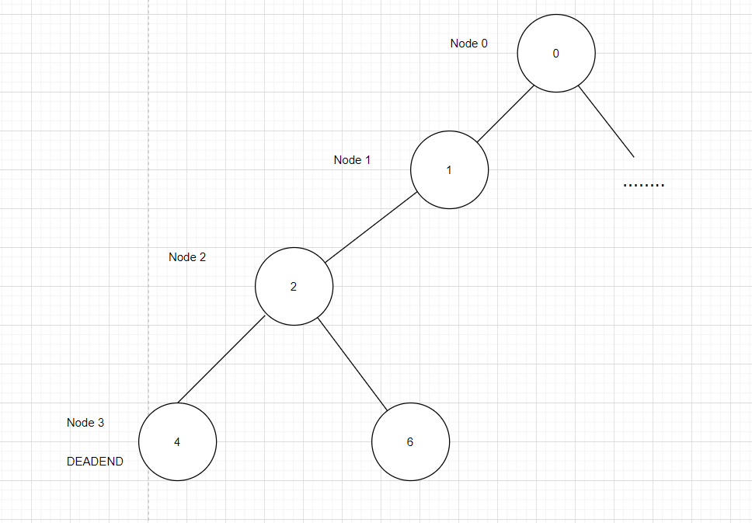
 |  |  |  |  |  |  |  |  | 1 | 9 | 8 | 3 | 4 | 2 | 5 | 6 | 7
 |  |  |  |  |  |  |  |  | 8 | 5 | 9 | 7 | 6 | 1 | 4 | 2 | 3
 |  |  |  |  |  |  |  |  | 4 | 2 | 6 | 8 | 5 | 3 | 7 | 9 | 1
 |  |  |  |  |  |  |  |  | 7 | 1 | 3 | 9 | 2 | 4 | 8 | 5 | 6
 |  |  |  |  |  |  |  |  | 9 | 6 | 1 | 5 | 3 | 7 | 2 | 8 | 0
 |  |  |  |  |  |  |  |  | 2 | 8 | 7 | 4 | 1 | 9 | 6 | 3 | 5
 |  |  |  |  |  |  |  |  | 3 | 4 | 5 | 2 | 8 | 6 | 1 | 7 | 9

